项目投资
项目建设及投资估算表 单位：元 |  |  | 成都王牌V5J项目研发费用预算表 (ZY2340）
项目 | 金额 | 备注 | 类型 | 项目 | 预算费用（元） | 备注
一、土地 |  |  | 生产线设备 | 新购置 |  | N/A
二、建设工程投资 |  |  |  | 改造 |  | N/A
三、设备投资 |  |  | 模、夹、检、工装等 | 注塑模具 | - | N/A
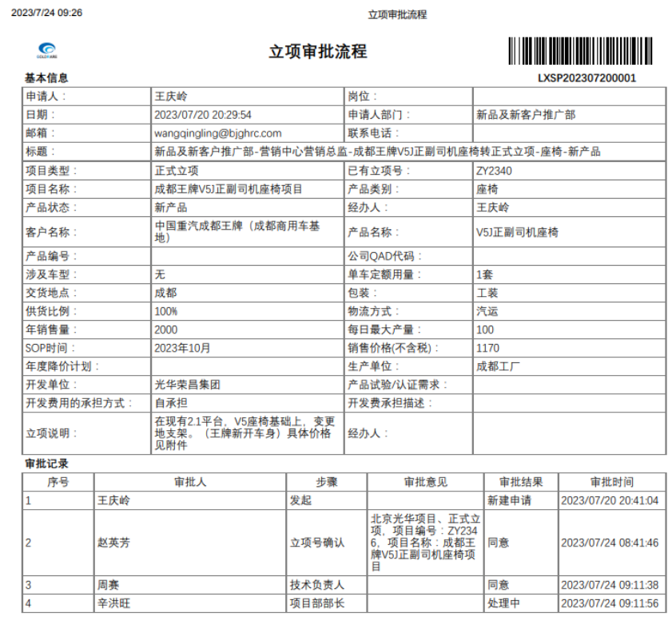
四、其他 |  |  |  | 冲压模具 | 261,500.00 | 主驾座椅下框焊接总成（新开 成都外购） 副驾驶座椅底座焊接总成（新开 成都外购） | 自制价 模具分摊15000 外购价
小计 | - |  |  | 发泡模具 |  | N/A
五、模夹检具、工装 | 261,500.00 |  |  | 压铸模具 |  | N/A
六、开发投入 | 159,400.00 |  |  | 夹具 |  | N/A
合计 | 420,900.00 |  |  | 检具 |  | N/A
 |  |  |  | 工装 |  | N/A
 |  |  |  | 其它 | - | N/A
 |  |  | 研发费用 | 人力成本 | - | N/A
 |  |  |  | 差旅费 | 5,000.00 | 项目期间按5次出差计算，单次1000
 |  |  |  | 邮寄费 | 2,500.00 | 项目期间按5次邮寄费用，单次500
 |  |  |  | 运费 | 3,000.00 | 项目期间按3次专车计算，单次1000
 |  |  |  | 设计费 | 48,000.00 | 项目期间按花费30天计算，单价1600
 |  |  |  | 样品费 | 26,400.00 | 项目期间预计6套，单价4400 |  | 125
 |  |  |  | 试验费 | 72,000.00 | 强检、3C、扩项 |  | 8
 |  |  |  | 维修费 | 2,500.00 | 项目期间按5次计算，单价500
 |  |  |  | 其他 |  | N/A
 |  |  | 合计 |  | 420900.00
 |  |  | 注：生产线改造、机器人及生产设备等投入费用预算由工厂参与策划预算。
 |  |  | 开发费用仅包括新产品开发费用

 |  |  | 涂红色处为必填项

